상품제안서
여러번 빨아쓰는 일회용행주5매 +수세미5매 | 상품코드: S24671

 |  |  |  |  |  |  | 02-713-8555 | www.synergygift.co.kr
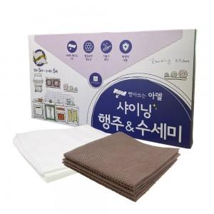

【상세/제작정보】

【인쇄/포장옵션】 | 스티커 / 시판박스

【공급단가】 | 수량 | 300~ | 500~ | 1,000~ | 3,000~ | 5,000~
*VAT별도 | 단가 | 1,010원 | 970원 | 930원 | 900원 | 870원

【상품 URL】 | https://www.synergygift.co.kr:443/src/goods_detail.php?gdno=24671

